关系图
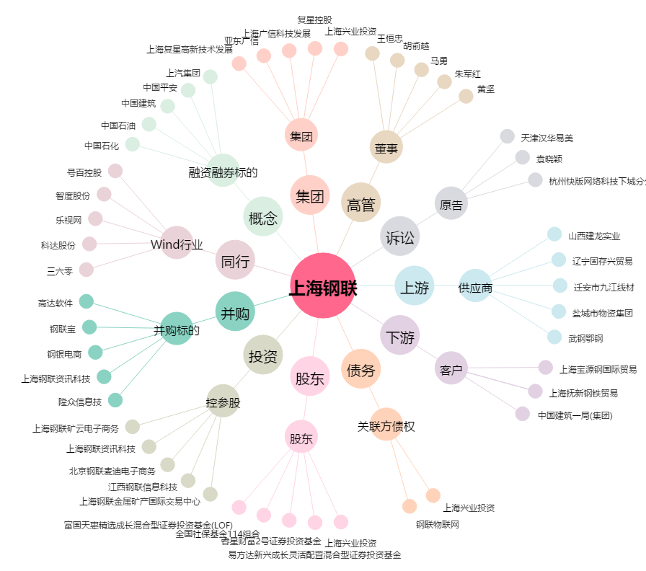
上海钢联[300226.SZ] - 关系概览图

